SOAL
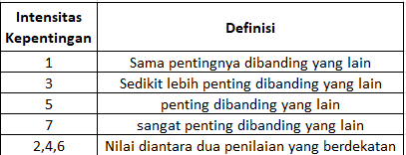
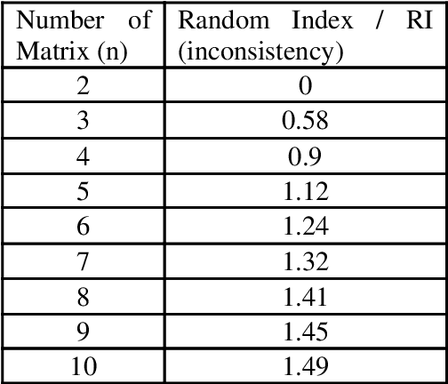
Contoh Soal:

kriteria_lintang
Perhitungan Kriteria

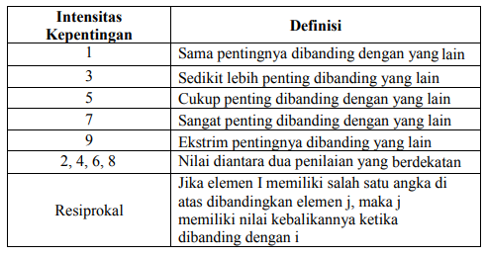
Responden 1 | Perbandingan Berpasangan Kriteria |  |  |  |  |  |  |  |  |  | Responden 2 | Perbandingan Berpasangan Kriteria |  |  |  |  |  |  |  |  |  | Responden 3 | Perbandingan Berpasangan Kriteria
 | Kriteria | Tingkat Ketidakpastian | Potensi Dampak Sosial | Kompleksitas Teknis | Risiko Reputasi |  |  | λ Maks | 4.158 |  |  | Kriteria | Tingkat Ketidakpastian | Potensi Dampak Sosial | Kompleksitas Teknis | Risiko Reputasi |  |  | λ Maks | 4.228 |  |  | Kriteria | Tingkat Ketidakpastian | Potensi Dampak Sosial | Kompleksitas Teknis | Risiko Reputasi |  |  | λ Maks | 4.041
 | Tingkat Ketidakpastian | 1.000 | 2.000 | 0.143 | 0.167 |  |  | CI | 0.052808383958 |  |  | Tingkat Ketidakpastian | 1.000 | 0.300 | 0.200 | 0.300 |  |  | CI | 0.076003341288 |  |  | Tingkat Ketidakpastian | 1.000 | 1.000 | 0.167 | 0.200 |  |  | CI | 0.013513799582
 | Potensi Dampak Sosial | 0.500 | 1.000 | 0.143 | 0.200 |  |  | RI | 0.9 |  |  | Potensi Dampak Sosial | 3.333 | 1.000 | 0.200 | 1.000 |  |  | RI | 0.9 |  |  | Potensi Dampak Sosial | 1.000 | 1.000 | 0.143 | 0.200 |  |  | RI | 0.9
 | Kompleksitas Teknis | 7.000 | 7.000 | 1.000 | 2.000 |  |  | CR | 0.058675982176 | Konsisten |  | Kompleksitas Teknis | 5.000 | 5.000 | 1.000 | 2.000 |  |  | CR | 0.084448156987 | Konsisten |  | Kompleksitas Teknis | 6.000 | 7.000 | 1.000 | 2.000 |  |  | CR | 0.015015332869 | Konsisten
 | Risiko Reputasi | 6.000 | 5.000 | 0.500 | 1.000 |  |  |  |  |  |  | Risiko Reputasi | 3.333 | 1.000 | 0.500 | 1.000 |  |  |  |  |  |  | Risiko Reputasi | 5.000 | 5.000 | 0.500 | 1.000
 | Total | 14.500 | 15.000 | 1.786 | 3.367 |  |  |  |  |  |  | Total | 12.667 | 7.300 | 1.900 | 4.300 |  |  |  |  |  |  | Total | 13.000 | 14.000 | 1.810 | 3.400

 | Matriks Nilai Kriteria |  |  |  |  |  |  |  |  |  |  | Matriks Nilai Kriteria |  |  |  |  |  |  |  |  |  |  | Matriks Nilai Kriteria
 | Kriteria | Tingkat Ketidakpastian | Potensi Dampak Sosial | Kompleksitas Teknis | Risiko Reputasi | Jumlah | Prioritas | Eigen Value | Rank |  |  | Kriteria | Tingkat Ketidakpastian | Potensi Dampak Sosial | Kompleksitas Teknis | Risiko Reputasi | Jumlah | Prioritas | Eigen Value | Rank |  |  | Kriteria | Tingkat Ketidakpastian | Potensi Dampak Sosial | Kompleksitas Teknis | Risiko Reputasi | Jumlah | Prioritas | Eigen Value | Rank
 | Tingkat Ketidakpastian | 0.069 | 0.133 | 0.080 | 0.050 | 0.332 | 0.08295 | 1.20279 | 3 |  |  | Tingkat Ketidakpastian | 0.079 | 0.041 | 0.105 | 0.070 | 0.295 | 0.073768464647 | 0.93440055219 | 4 |  |  | Tingkat Ketidakpastian | 0.077 | 0.071 | 0.092 | 0.059 | 0.299 | 0.07482 | 0.97266 | 3
 | Potensi Dampak Sosial | 0.034 | 0.067 | 0.080 | 0.059 | 0.241 | 0.06014 | 0.90208 | 4 |  |  | Potensi Dampak Sosial | 0.263 | 0.137 | 0.105 | 0.233 | 0.738 | 0.18449137338 | 1.3467870257 | 3 |  |  | Potensi Dampak Sosial | 0.077 | 0.071 | 0.079 | 0.059 | 0.286 | 0.07153 | 1.00143 | 4
 | Kompleksitas Teknis | 0.483 | 0.467 | 0.560 | 0.594 | 2.103 | 0.52587 | 0.93906 | 1 |  |  | Kompleksitas Teknis | 0.395 | 0.685 | 0.526 | 0.465 | 2.071 | 0.51777510437 | 0.98377269831 | 1 |  |  | Kompleksitas Teknis | 0.462 | 0.500 | 0.553 | 0.588 | 2.102 | 0.52560 | 0.95109 | 1
 | Risiko Reputasi | 0.414 | 0.333 | 0.280 | 0.297 | 1.324 | 0.33104 | 1.11450 | 2 |  |  | Risiko Reputasi | 0.263 | 0.137 | 0.263 | 0.233 | 0.896 | 0.22396505759 | 0.96304974766 | 2 |  |  | Risiko Reputasi | 0.385 | 0.357 | 0.276 | 0.294 | 1.312 | 0.32805 | 1.11536 | 2
 | Total | 1.000 | 1.000 | 1.000 | 1.000 | 4.000 | 1.000 | 4.158 |  |  |  | Total | 1.000 | 1.000 | 1.000 | 1.000 | 4.000 | 1.000 | 4.228 |  |  |  | Total | 1.000 | 1.000 | 1.000 | 1.000 | 4.000 | 1.000 | 4.041

 | Nilai Kriteria |  |  |  |  |  |  |  |  |  |  | Nilai Kriteria |  |  |  |  |  |  |  |  |  |  | Nilai Kriteria
 | Tingkat Ketidakpastian | 0.08295 |  |  |  |  |  |  |  |  |  | Tingkat Ketidakpastian | 0.073768464647 |  |  |  |  |  |  |  |  |  | Aksesibilitas | 0.07482
 | Potensi Dampak Sosial | 0.06014 |  |  |  |  |  |  |  |  |  | Potensi Dampak Sosial | 0.18449137338 |  |  |  |  |  |  |  |  |  | Biaya | 0.07153
 | Kompleksitas Teknis | 0.52587 |  |  |  |  |  |  |  |  |  | Kompleksitas Teknis | 0.51777510437 |  |  |  |  |  |  |  |  |  | Fasilitas Umum | 0.52560
 | Risiko Reputasi | 0.33104 |  |  |  |  |  |  |  |  |  | Risiko Reputasi | 0.22396505759 |  |  |  |  |  |  |  |  |  | Jarak | 0.32805

